Ermittlung tä
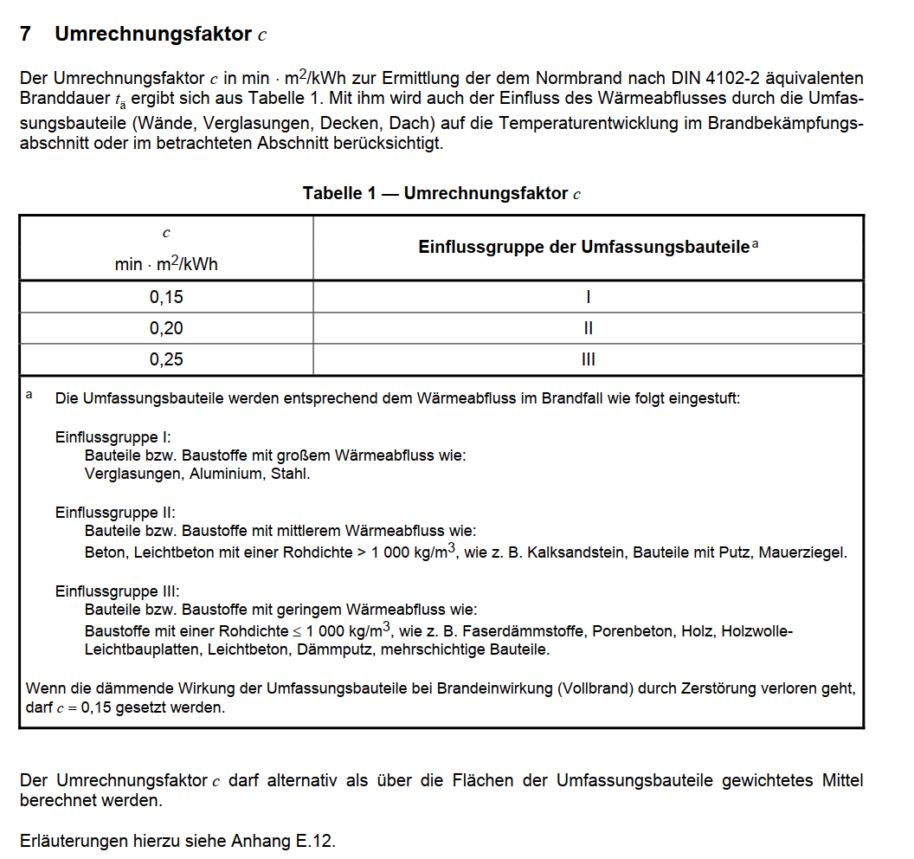
Nachweis nach Abschnitt 7 MIndBauRL
hier Ermittlung tä

Brandlast / Fläche | 103.4 | [kwh/m²]
Hallenfläche | 460 | m²
Hallenhöhe | 3.1 | m²

Umrechnungsfaktor c | 0.25

Wärmeabzugsflächen
Ah | 0 | m²
Av | 53.3 | m²

ah | 0
av | 0.11586956522

beta w | 25.98894518
w0 | 1.22

alpha w | 1.22

w | 1.48

tä | 38.31

 | Sicherheitsbeiwerte gamma |  | alpha | erf tF
SKb 3 | 1.41 |  | 1 | 54.02 | hochfeuerhemmend
Skb 2 | 1.06 |  | 1 | 40.61 | hochfeuerhemmend
Skb 1 | 0.66 |  | 1 | 25.28 | feuerhemmend

Brandlasten
